산출근거(소요인원수 산출)
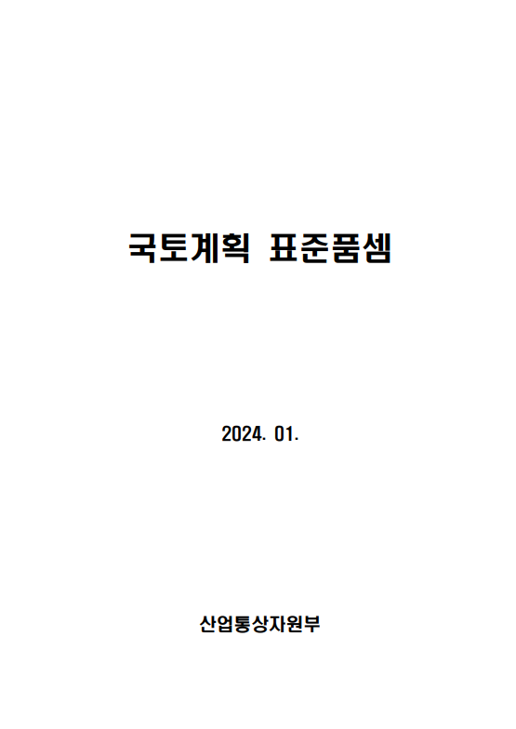
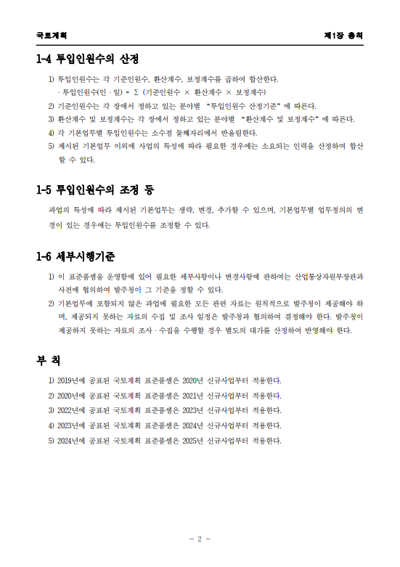
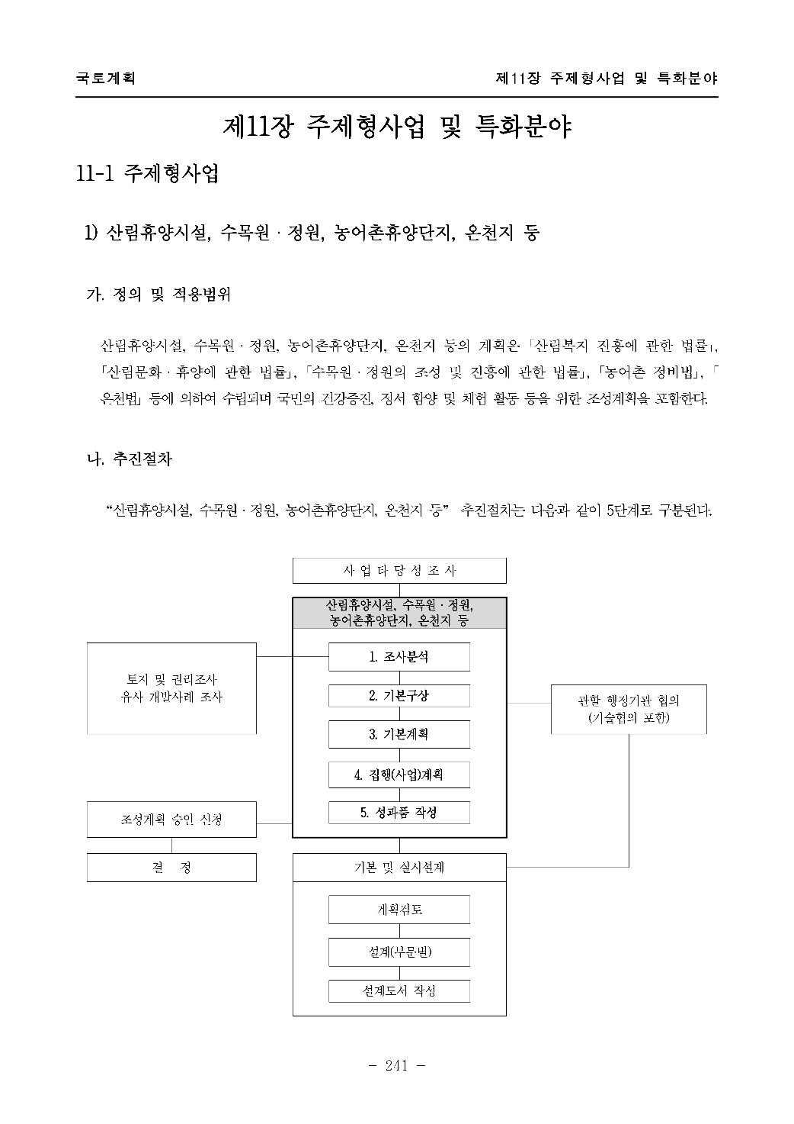
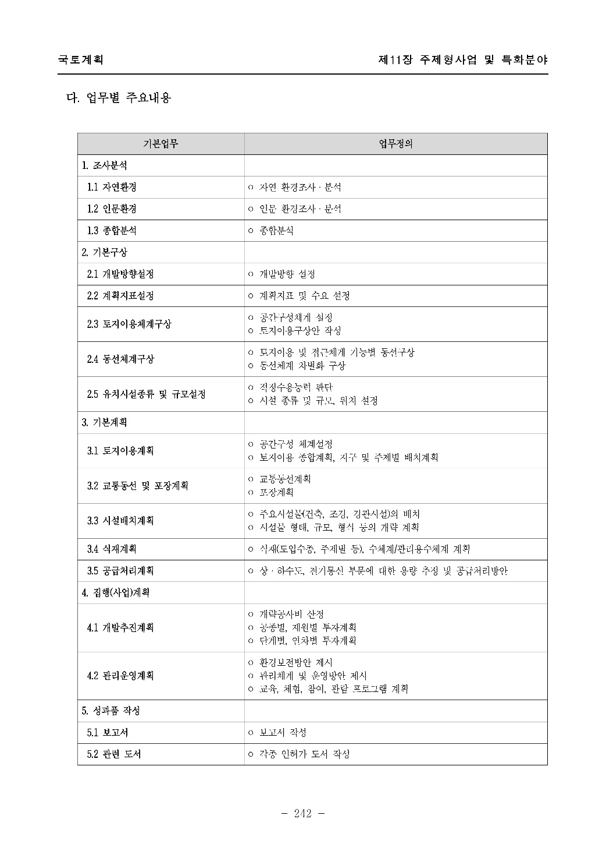
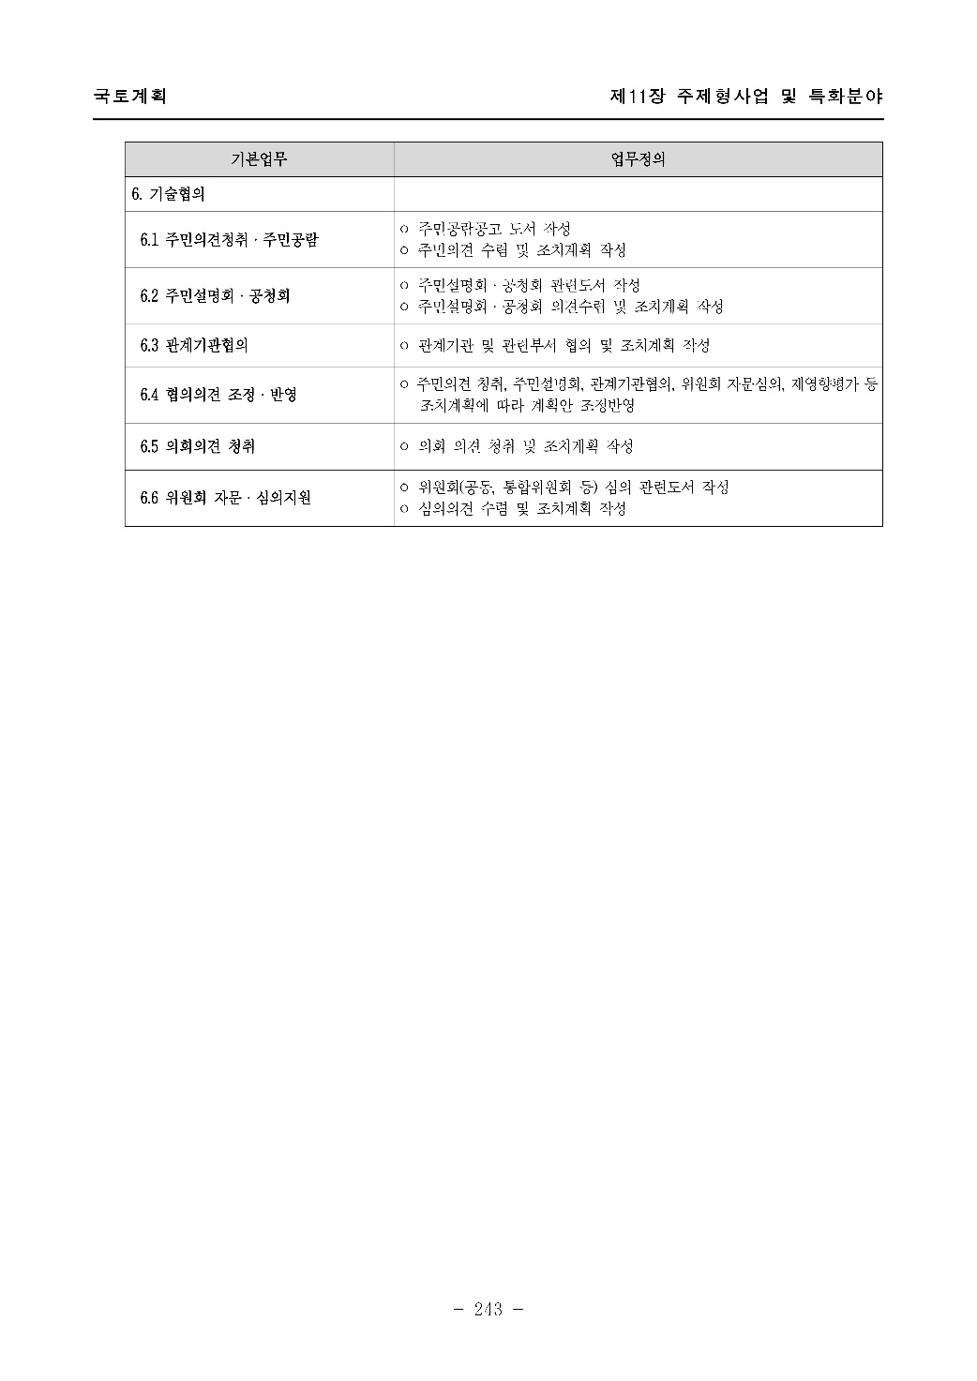
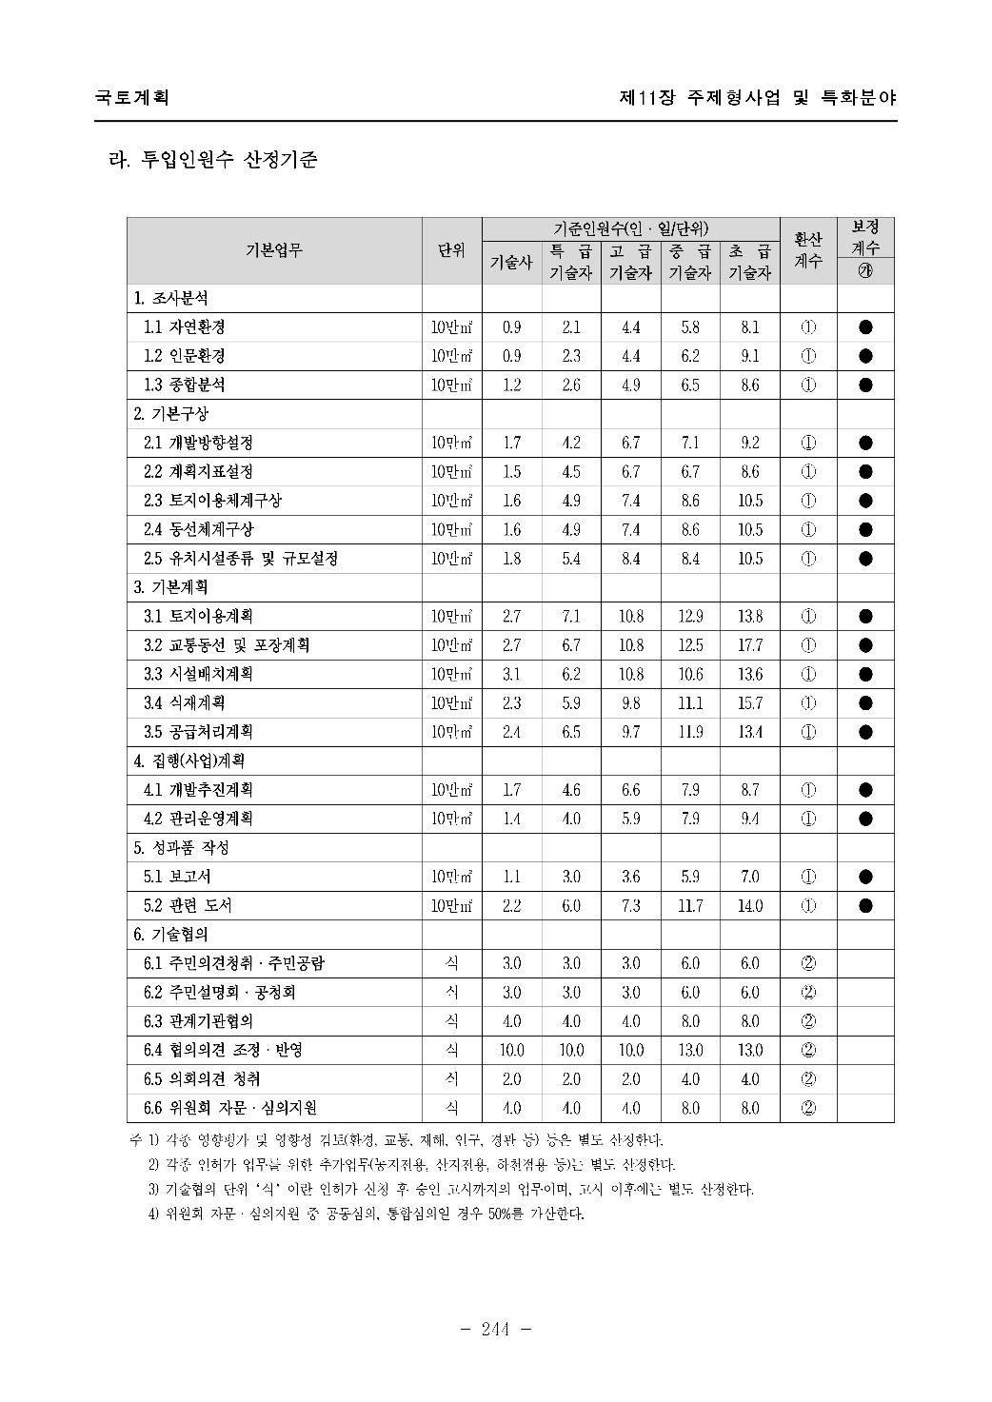
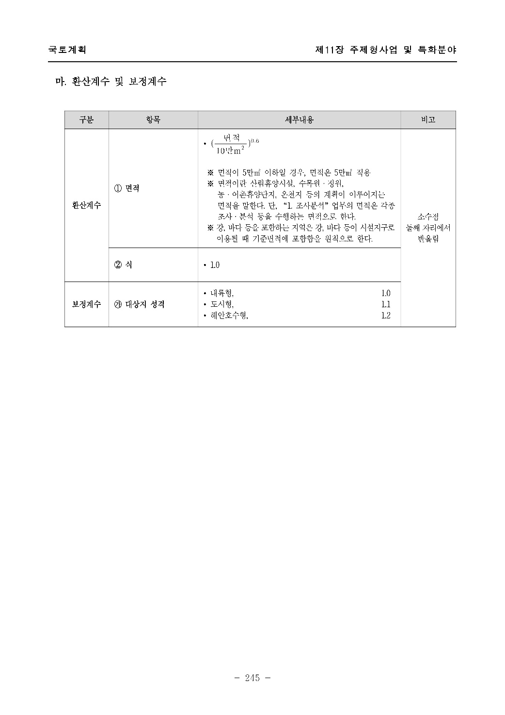
직 접 인 건 비 산 출 근 거

 | 1. 내역산출근거
 | - 2024년 국토계획 표준품셈(제11장 주제형사업 및 특화분야 11-1 주제형사업)

 | 2. 2025년 건설기술자 노임단가(2024 엔지니어링업체 임금실태 조사결과 적용)
 |  |  |  |  |  |  |  |  |  |  |  |  |  |  | (단위:원)
 | 구 분 |  | 기술사 |  | 특급기술자 |  | 고급기술자 |  | 중급기술자 |  | 초급기술자 |  | 보조원 |  | 비 고
 | 엔지니어링협회단가 |  | 452,718 |  | 358,273 |  | 300,980 |  | 284,046 |  | 223,644 |  | 204,392
 | 내역단가 | 100% | 452,718 |  | 358,273 |  | 300,980 |  | 284,046 |  | 223,644 |  | 204,392

 | 3. 환산계수
 | 정원도시 조성 기본계획
 | 계획면적 | 50,000 | ㎡ |  | ※ '계획면적 산정' 참조
 | 기준면적 | 100,000 | ㎡
 | 환산계수 | β = (계획면적/기준면적)^0.6 | 0.7 |  | ※ 소수점 둘째 자리에서 반올림
 |  |  |  |  |  |  |  |  |  |  |  |  |  |  |  | 81.0507835000%
 | 4. 보정계수 |  |  |  |  |  |  |  |  |  |  |  |  |  |  | -
 | 정원도시 조성 기본계획
 | 보정계수 | 대상지 성격: 내륙형 | 1.0 |  | ※ 내륙형 1.0 / 도시형 1.1 / 해안호수형 1.2
 | 낙찰률적용 |  | 81%

 | 5. 소요인원수 산출
 | 구분 | 업무내용 | 기술자(인ㆍ일) |  |  |  |  |  |  |  |  |  |  |  | 비고
 |  |  | 기술사 |  | 특급 |  | 고급 |  | 중급 |  | 초급 |  | 보조원
 |  |  | 기준 인원수 | 투입 인원수 | 기준 인원수 | 투입 인원수 | 기준 인원수 | 투입 인원수 | 기준 인원수 | 투입 인원수 | 기준 인원수 | 투입 인원수 | 기준 인원수 | 투입 인원수
 | 1. 조사분석 | 자연환경 | 0.9 | 0.5 | 2.1 | 1.1 | 4.4 | 2.4 | 5.8 | 3.1 | 8.1 | 4.3 | 0.0 | 0.0
 |  | 인문환경 | 0.9 | 0.5 | 2.3 | 1.2 | 4.4 | 2.4 | 6.2 | 3.3 | 9.1 | 4.9 | 0.0 | 0.0
 |  | 종합분석 | 1.2 | 0.6 | 2.6 | 1.4 | 4.9 | 2.6 | 6.5 | 3.5 | 8.6 | 4.6 | 0.0 | 0.0
 |  | 소 계 | 3.0 | 1.6 | 7.0 | 3.7 | 13.7 | 7.3 | 18.5 | 9.9 | 25.8 | 13.8 | 0.0 | 0.0
 | 2. 기본구상 | 조성방향 설정 | 1.7 | 0.9 | 4.2 | 2.2 | 6.7 | 3.6 | 7.1 | 3.8 | 9.2 | 4.9 | 0.0 | 0.0
 |  | 계획지표 설정 | 1.5 | 0.8 | 4.5 | 2.4 | 6.7 | 3.6 | 6.7 | 3.6 | 8.6 | 4.6 | 0.0 | 0.0
 |  | 토지이용체계구상 | 1.6 | 0.9 | 4.9 | 2.6 | 7.4 | 4.0 | 8.6 | 4.6 | 10.5 | 5.6 | 0.0 | 0.0
 |  | 동선체계구상 | 1.6 | 0.9 | 4.9 | 2.6 | 7.4 | 4.0 | 8.6 | 4.6 | 10.5 | 5.6 | 0.0 | 0.0
 |  | 정원 주제 및 규모 설정 | 1.8 | 1.0 | 5.4 | 2.9 | 8.4 | 4.5 | 8.4 | 4.5 | 10.5 | 5.6 | 0.0 | 0.0
 |  | 소 계 | 8.2 | 4.4 | 23.9 | 12.8 | 36.6 | 19.6 | 39.4 | 21.1 | 49.3 | 26.4 | 0.0 | 0.0
 | 3. 기본계획 | 토지이용계획 | 2.7 | 1.4 | 7.1 | 3.8 | 10.8 | 5.8 | 12.9 | 6.9 | 13.8 | 7.4 | 0.0 | 0.0
 |  | 이동 동선 및 테마 설정 | 2.7 | 1.4 | 6.7 | 3.6 | 10.8 | 5.8 | 12.5 | 6.7 | 17.7 | 9.5 | 0.0 | 0.0
 |  | 시설배치계획 | 3.1 | 1.7 | 6.2 | 3.3 | 10.8 | 5.8 | 10.6 | 5.7 | 13.6 | 7.3 | 0.0 | 0.0
 |  | 식재계획 | 2.3 | 1.2 | 5.9 | 3.2 | 9.8 | 5.2 | 11.1 | 5.9 | 15.7 | 8.4 | 0.0 | 0.0
 |  | 공급처리계획 | 2.4 | 1.3 | 6.5 | 3.5 | 9.7 | 5.2 | 11.9 | 6.4 | 13.4 | 7.2 | 0.0 | 0.0
 |  | 소 계 | 13.2 | 7.1 | 32.4 | 17.3 | 51.9 | 27.8 | 59.0 | 31.5 | 74.2 | 39.7 | 0.0 | 0.0
 | 4. 집행(사업) 계획 | 조성추진계획 | 1.7 | 0.9 | 4.6 | 2.5 | 6.6 | 3.5 | 7.9 | 4.2 | 8.7 | 4.7 | 0.0 | 0.0
 |  | 관리운영계획 | 1.4 | 0.7 | 4.0 | 2.1 | 5.9 | 3.2 | 7.9 | 4.2 | 9.4 | 5.0 | 0.0 | 0.0
 |  | 소 계 | 3.1 | 1.7 | 8.6 | 4.6 | 12.5 | 6.7 | 15.8 | 8.4 | 18.1 | 9.7 | 0.0 | 0.0
 | 5. 성과품 작성 | 보고서 작성 및 편집 | 1.1 | 0.6 | 3.0 | 1.6 | 3.6 | 1.9 | 5.9 | 3.2 | 7.0 | 3.7 | 0.0 | 0.0
 |  | 관련 도서 작성 | 0.0 | 0.0 | 0.0 | 0.0 | 0.0 | 0.0 | 0.0 | 0.0 | 0.0 | 0.0 | 0.0 | 0.0
 |  | 소 계 | 1.1 | 0.6 | 3.0 | 1.6 | 3.6 | 1.9 | 5.9 | 3.2 | 7.0 | 3.7 | 0.0 | 0.0
 | 6. 기술협의 | 주민의견청취/주민공람 | 0.0 | 0.0 | 0.0 | 0.0 | 0.0 | 0.0 | 0.0 | 0.0 | 0.0 | 0.0 | 0.0 | 0.0
 |  | 주민설명회, 공청회 | 3.0 | 2.4 | 3.0 | 2.4 | 3.0 | 2.4 | 6.0 | 4.9 | 6.0 | 4.9 | 0.0 | 0.0
 |  | 관계기관 협의 | 0.0 | 0.0 | 0.0 | 0.0 | 0.0 | 0.0 | 0.0 | 0.0 | 0.0 | 0.0 | 0.0 | 0.0
 |  | 협의의견 조정 / 반영 | 10.0 | 1.6 | 10.0 | 1.6 | 10.0 | 1.6 | 13.0 | 2.1 | 13.0 | 2.1 | 0.0 | 0.0
 |  | 의회의견 청취 | 0.0 | 0.0 | 0.0 | 0.0 | 0.0 | 0.0 | 0.0 | 0.0 | 0.0 | 0.0 | 0.0 | 0.0
 |  | 위원회 자문 / 심의지원 | 0.0 | 0.0 | 0.0 | 0.0 | 0.0 | 0.0 | 0.0 | 0.0 | 0.0 | 0.0 | 0.0 | 0.0
 |  | 소계 | 13.0 | 4.1 | 13.0 | 4.1 | 13.0 | 4.1 | 19.0 | 7.0 | 19.0 | 7.0 | 0.0 | 0.0
 | 총 계 |  |  | 19.3 |  | 44.1 |  | 67.3 |  | 81.1 |  | 100.2 |  | 0.0

 | 6. 주민설명회 등 지원 소요인원수 산출
 | 구분 |  | 인원수 산출근거 |  |  |  |  |  |  |  |  |  |  |  | 적용 인원수
 | 소요 인원수 | 보조원 (초급숙련기술자) | 주민설명회 운영 : 6개 권역 * 1회 * 2명 * 50%(반일) = 6명 |  |  |  |  |  |  |  |  |  |  |  | 12
 |  |  | 포럼 운영 : 1회 * 2명
 |  |  | 워크숍 운영 : 2일 * 4명

노임단가
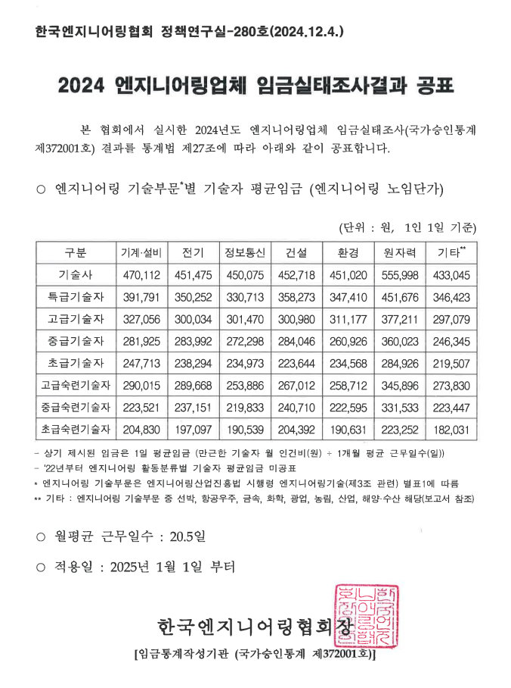
■ 엔지니어링 노임단가(2025년)
구 분 | 노 무 비 | 비 고
기술사 | 452,718
특급기술자 | 358,273
고급기술자 | 300,980
중급기술자 | 284,046
초급기술자 | 223,644
고급숙련기술자 | 267,012
중급숙련기술자 | 240,710
초급숙련기술자 | 204,392 | '보조원' 단가 적용
기술사(측량) | 429,789
특급기술자(측량) | 315,285
고급기술자(측량) | 280,278
중급기술자(측량) | 244,289
초급기술자(측량) | 207,826
고급기능사(측량) | 250,450 |  | (일금영원)
중급기능사(측량) | 227,604
초급기능사(측량) | 193,697
고급기능사(지도제작) | 258,447
중급기능사(지도제작) | 234,179
초급기능사(지도제작) | 192,075
고급기능사(도화) | 291,056
중급기능사(도화) | 229,940
초급기능사(도화) | 221,287
특별인부 | 221,506
보통인부 | 169,804

보간
 | 공사비요율에 의한 방식(직선보간법 적용) |  |  | : 정원 조성공사(조경) (도로분야 요율 적용)

x : | 당해금액 | 6,036,363,636 |  | 공사비(VAT 포함) : | 6,640,000,000
x1 : | 큰금액 | 10,000,000,000
x2 : | 작은금액 | 5,000,000,000 |  | 작은금액요율 | - | ( | 당해금액 | - | 작은금액 | ) | x | ( | 작은금액요율 | - | 큰금액요율 | )
 |  |  |  |  |  |  |  |  | 큰금액 |  | - | 작은금액
y : | 당해공사요율 | 2.75
y1 : | 작은금액요율 | 2.82 |  |  | = |  | 2.82 | - | 342,000,000 |  | ÷ | 5000000000
y2 : | 큰금액요율 | 2.49 |  |  | = |  | 2.82 | - | 0.0684
 |  |  |  |  | = |  | 2.7516

 |  |  | 1.3 | 1 | → |  | 2.75
 |  |  |  | 용역비 요율 할증 |  |  | 1.24 | (타당성 조사를 시행하지 않은 기본설계 발주 : 기본설계 요율의 1.24배)
 |  |  |  | 기본설계 요율 |  |  | 3.41

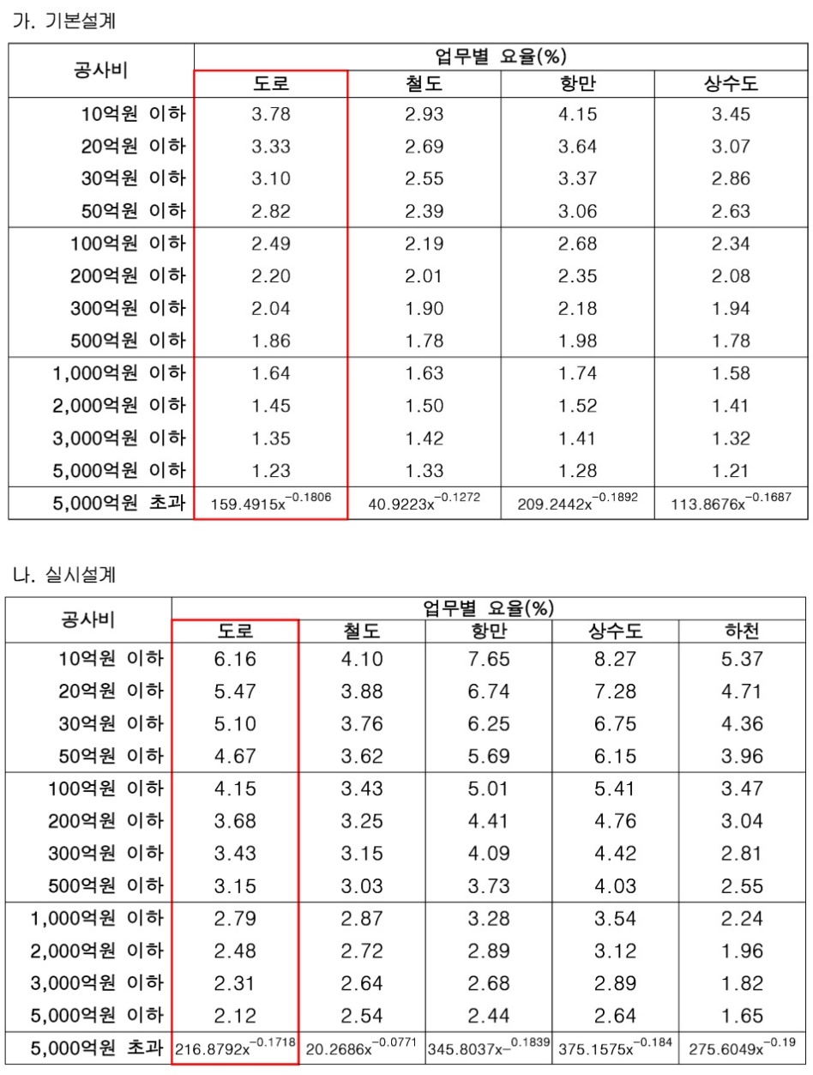
 | *참조 : 산업통상자원부 고시 제2024-217호, 2024년 12월 31일, 엔지니어링사업대가의 기준
 | 별표 1 : 건설부문의 요율
 | 제13조(요율) ① 공사비요율에 의한 방식을 적용할 경우 건설부문의 요율은 별표 1과 같고, 통신부문의 요율은 별표 2와 같으며, 산업플랜트부문의 요율은 별표 3과 같고, 기본설계ㆍ실시설계 및 공사감리 업무단위별로 구분하여 적용한다. ② 제1항에도 불구하고 업무단계별로 구분하여 발주하지 않는 기본설계와 실시설계 요율은 다음 각 호와 같다. 1. 기본설계와 실시설계를 동시에 발주하는 경우에는 다음 각목에 따라 적용한다. 가. 건설부문의 경우 해당 실시설계요율의 1.45배 나. 통신부문의 경우 해당 실시설계요율의 1.27배 다. 산업플랜트부문의 경우 해당 실시설계요율의 1.31배 2. 타당성조사와 기본설계를 동시에 발주하는 경우에는 다음 각 목에 따라 적용한다. 가. 건설부문의 경우 해당 기본설계 요율의 1.35배 나. 통신부문의 경우 해당 기본설계 요율의 1.18배 다. 산업플랜트부문의 경우 해당 기본설계 요율의 1.22배 3. 기본설계를 시행하지 않은 실시설계를 발주하는 경우에는 다음 각 목에 따라 적용한다. 가. 건설부문의 경우 해당 실시설계 요율의 1.35배 나. 통신부문의 경우 해당 실시설계 요율의 1.18배 다. 산업플랜트부문의 경우 해당 실시설계 요율의 1.22배 4. 타당성 조사를 시행하지 않은 기본설계를 발주하는 경우에는 다음 각 목에 따라 적용한다. 가. 건설부문의 경우 해당 기본설계 요율의 1.24배 나. 통신부문의 경우 해당 기본설계 요율의 1.09배 다. 산업플랜트부문의 경우 해당 기본설계 요율의 1.12배

 |  |  |  |  |  |  | ※ 요율표가 작성되지 않은 다른 분야는 도로분야의 요율을 적용한다.

